обоснов НМЦК_3
Обоснование начальной (максимальной) цены контракта, цены контракта, заключаемого с единственным поставщиком (подрядчиком, исполнителем)
Поставка МФУ монитора и моноблока
предмет контракта

 | Используемый метод обоснования НМЦК: Метод сопоставимых рыночных цен (анализ рынка). Расчет произведен в соответствии с Приказом Минэкономразвития России от 02.10.2013 N 567 на основании информации о ценах товаров, работ, услуг, полученной по запросу заказчика и (или) информации о ценах товаров, работ, услуг, содержащейся в реестрe контрактов ЕИС.

 | Основные характеристики объекта закупки:

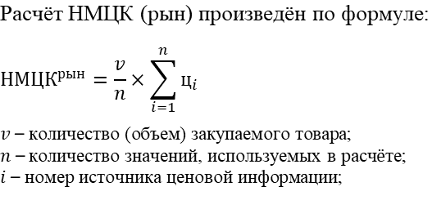 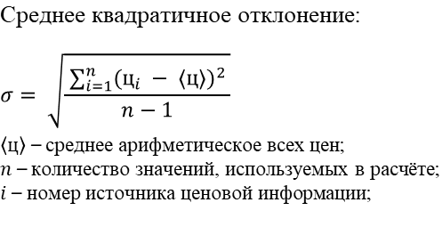 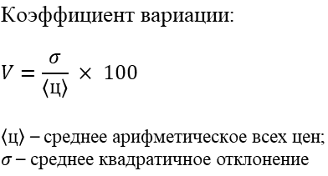

 | Расчет НМЦК

№ п/п | ОКПД2/КТРУ | Наименование товара, работы, услуги | Кол-во | Ед. изм. | Источник1 | Источник2 | Источник3 | Ср. арифмет. цена за ед. изм., руб. | Ср. кв. откл. | Коэфф. вариации | НМЦК, руб.

1 | 26.20.18 | МФУ HP LaserJet Pro 4103fdn | 1 | шт. | 47299.00 | 62500.00 | 53319.00 | 54372.67 | 557.49 | 1.39% | 54372.67
2 | 26.20.13.000 | 27"Моноблок DEXP Mars MA70H | 2 | шт. | 53939.00 | 59299.00 | 59399.00 | 57545.67 | 115.47 | 0.77% | 115091.34
3 | 26.20.17.110 | монитор AOC 27"27D30H3/60 | 2 | шт. | 8990.00 | 8750.00 | 8299.00 | 8679.67 | 484.97 | 1.04% | 17359.34
 |  |  |  |  |  |  |  |  | НМЦК: |  | 186823.35

 | При закупке у единственного поставщика заказчик вправе установить цену контракта, ориентируясь на минимальное коммерческое предложение. Статья 34 Бюджетного кодекса РФ закрепляет принцип эффективности использования бюджетных средств, который требует достижения заданных результатов с наименьшим объёмом средств или наилучшего результата с определённым бюджетом.
 | 2026-07-27

